问题
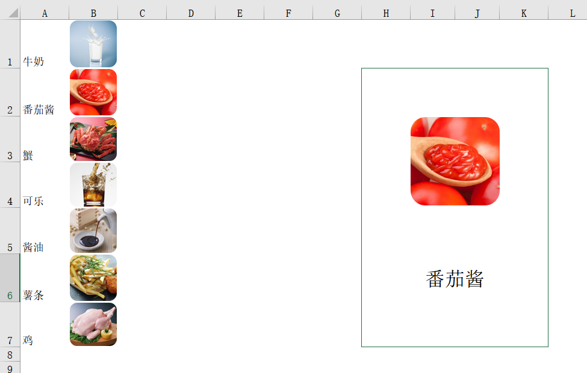
 |  | 课后小练习

任务：
 | 利用产品图片表中的信息，创建产品随机选择表，刷新后可随机选择某个商品。
 | 完成效果见下图。

